PORTADA
 |  | INSTRUMENTO DE IDENTIFICACIÓN DE LA LINEA BASE DE SEGURIDAD HOJA PORTADA |  |  |  |  | CÓDIGO: DOC-GT-12-03
 |  |  |  |  |  |  | VERSIÓN: 13
 |  |  |  |  |  |  | Fecha Aprobación: 29/12/2023
 |  |  |  |  |  |  | PÁGINA: 1 de 9


ENTIDAD EVALUADA |  | El Instituto para la Investigación Educativa y el Desarrollo Pedagógico, IDEP
FECHAS DE EVALUACIÓN |  | 2023-11-30
CONTACTO |  | Adrina Villamizar Navarro - Jefe Oficina Asesora de Planeación
ELABORADO POR |  | Gestión Tecnologica

EVALUACIÓN DE EFECTIVIDAD DE CONTROLES - ISO 27001:2013 ANEXO A

No. | Evaluación de Efectividad de controles
 | DOMINIO |  |  | Calificación Actual | Calificación Objetivo | EVALUACIÓN DE EFECTIVIDAD DE CONTROL
A.5 | POLITICAS DE SEGURIDAD DE LA INFORMACIÓN |  |  | 100 | 100 | OPTIMIZADO
A.6 | ORGANIZACIÓN DE LA SEGURIDAD DE LA INFORMACIÓN |  |  | 63 | 100 | GESTIONADO
A.7 | SEGURIDAD DE LOS RECURSOS HUMANOS |  |  | 82 | 100 | OPTIMIZADO
A.8 | GESTIÓN DE ACTIVOS |  |  | 62 | 100 | GESTIONADO
A.9 | CONTROL DE ACCESO |  |  | 66 | 100 | GESTIONADO
A.10 | CRIPTOGRAFÍA |  |  | 0 | 100 | INEXISTENTE
A.11 | SEGURIDAD FÍSICA Y DEL ENTORNO |  |  | 52 | 100 | EFECTIVO
A.12 | SEGURIDAD DE LAS OPERACIONES |  |  | 55 | 100 | EFECTIVO
A.13 | SEGURIDAD DE LAS COMUNICACIONES |  |  | 47 | 100 | EFECTIVO
A.14 | ADQUISICIÓN, DESARROLLO Y MANTENIMIENTO DE SISTEMAS |  |  | 64 | 100 | GESTIONADO
A.15 | RELACIONES CON LOS PROVEEDORES |  |  | 70 | 100 | GESTIONADO
A.16 | GESTIÓN DE INCIDENTES DE SEGURIDAD DE LA INFORMACIÓN |  |  | 66 | 100 | GESTIONADO
A.17 | ASPECTOS DE SEGURIDAD DE LA INFORMACIÓN DE LA GESTIÓN DE LA CONTINUIDAD DEL NEGOCIO |  |  | 20 | 100 | INICIAL
A.18 | CUMPLIMIENTO |  |  | 57.5 | 100 | EFECTIVO
PROMEDIO EVALUACIÓN DE CONTROLES |  |  |  | 57 | 100 | EFECTIVO

AVANCE CICLO DE FUNCIONAMIENTO DEL MODELO DE OPERACIÓN (PHVA)

AVANCE CICLO DE FUNCIONAMIENTO DEL MODELO DE OPERACIÓN
Año | AVANCE PHVA
 | COMPONENTE |  | % de Avance Actual Entidad | % Avance Esperado
2023 | Planificación |  | 22% | 40%
 | Implementación |  | 6% | 20%
 | Evaluación de desempeño |  | 7% | 20%
 | Mejora continua |  | 8% | 20%
TOTAL |  |  | 43% | 100%

primer semestre

NIVEL DE MADUREZ MODELO SEGURIDAD Y PRIVACIDAD DE LA INFORMACIÓN
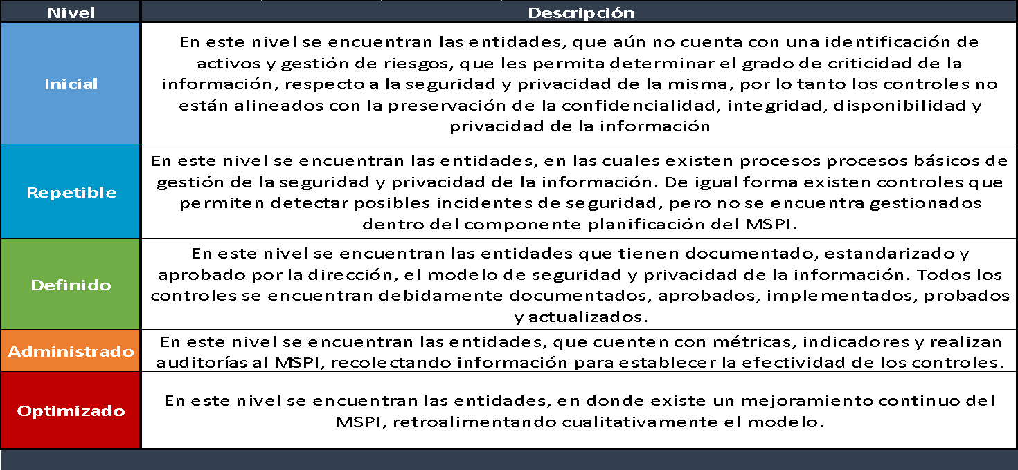
 |  |  | NIVEL DE CUMPLIMIENTO | CONTEO DE VALORES IGUAL A MENOR | TOTAL DE CALIFICACIONES DE CUMPLIMIENTO |  |  | TOTAL DE REQUISITOS CON CALIFICACIONES DE CUMPLIMIENTO

 | NIVELES DE MADUREZ DEL MODELO DE SEGURIDAD Y PRIVACIDAD DE LA INFORMACIÓN | Inicial | SUFICIENTE | 1 | 10 |  |  | CRÍTICO | 0% a 35%
 |  |  |  |  |  |  |  | INTERMEDIO | 36% a 70%
 |  | Repetible | INTERMEDIO | 7 | 21 |  |  | SUFICIENTE | 71% a 100%

 |  | Definido | INTERMEDIO | 14 | 42

 |  | Administrado | INTERMEDIO | 36 | 59

 |  | Optimizado | CRÍTICO | 51 | 60

CALIFICACIÓN FRENTE A MEJORES PRÁCTICAS EN CIBERSEGURIDAD (NIST)

FRAMEWORK CIBERSEGURIDAD NIST

MODELO FRAMEWORK CIBERSEGURIDAD NIST
FUNCION CSF | CALIFICACIÓN ENTIDAD | NIVEL IDEAL CSF
DETECTAR | 61.333333333 | 100
IDENTIFICAR | 59.833333333 | 100
PROTEGER | 56.779661017 | 100
RECUPERAR | 46.666666667 | 100
RESPONDER | 50 | 100

